COMP
PREFEITURA MUNICIPAL DE OUVIDOR - GO
Nº PROPOSTA (SICONV) : 016836/2017
OBRA: CONSTRUÇÃO DE CALÇADAS NAS RUAS DA CIDADE DE OUVIDOR, PARA MELHORIA DA ACESSIBILIDADE E TRAFEGO DE PEDESTRES PELAS VIAS.
LOCAL: AVENIDA IRAPUAN COSTA JUNIOR, CENTRO, OUVIDOR - GO

COMPOSIÇÃO

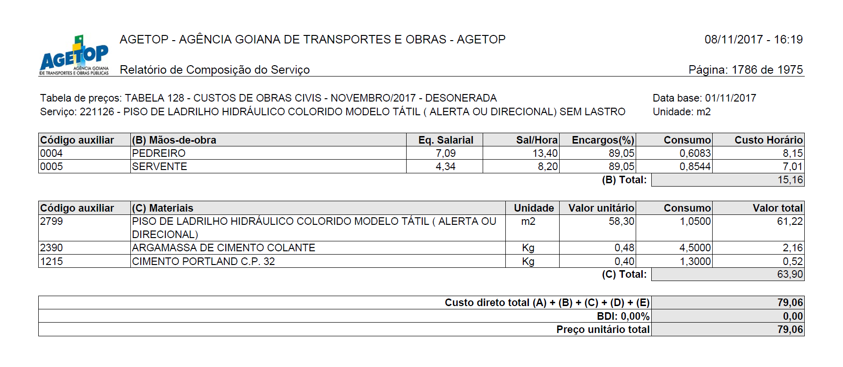

OUVIDOR, 06 DE ABRIL DE 2018.
 | _______________________________
 | OMAR CARDOSO ROSA FILHO
 | ENGENHEIRO CIVIL - CREA DF 14.476/D
 | DEPARTAMENTO DE ENGENHARIA
 | PREFEITURA MUNICIPAL DE OUVIDOR

